サイトマップ構造図
サイトマップ構造図
共通情報 | システム名 | スマートデリシャス | 作成者 | 谷口
 | 工程名 |  | 作成日付 | 2023-04-27
 | ドキュメント名 |  | バージョン
書誌情報 | 書誌名称 |  | 更新者
 | 概要 |  | 更新日付

ホーム画面

ユーザページ

下書き画面
レシピ提案画面
検索結果画面
ランキング画面

いいね画面

投稿画面
料理詳細画面

お気に入り画面

プロフィール画面
（他人）

フォロー一覧画面

下書き保存画面

設定画面

画面遷移図
画面遷移図
共通情報 | システム名 | 作成者
 | 工程名 | 作成日付
 | ドキュメント名 | バージョン
書誌情報 | 書誌名称 | 更新者
 | 概要 | 更新日付
G1-1-2
新規登録画面
G1-1-1
ログイン画面

G1-2
ホーム画面

G1-7-1
ユーザページ

G1-3-1
下書き画面
G1-4-1
レシピ提案画面
G1-5-1
検索結果画面
G1-6-1
ランキング画面

G1-3-2
レシピ投稿画面
G1-5-2
料理詳細画面
G1-7-2
フォロー一覧画面

G1-5-3
プロフィール画面
（他人）
G1-7-3
設定画面

(G1-1-0)新規登録画面
画面レイアウト定義
共通情報 | システム名 | スマートデリシャス |  |  |  |  |  | 作成者 | 山下柊翔
 | 工程名 | システム開発 |  |  |  |  |  | 作成日付 | 2023-05-01
①
 | ドキュメント名 | スマートデリシャス 画面設計書 |  |  |  |  |  | バージョン | ver1.0
書誌情報 | 書誌名 | スマートデリシャス 画面レイアウト |  |  |  |  |  | 更新者
 | 画面ID | G1-1-0 | 画面の名称 | 新規登録画面 |  |  |  | 更新日付
 | 概要 | ユーザーが登録する画面
レイアウト図 |  |  |  |  | 識別ID | ラベル | 画面部品の種類 | 表示範囲 | 画面部品の説明
 |  |  |  |  | ① | メールアドレス | テキストボックス | - | 登録するメールアドレスを入力するテキストボックス
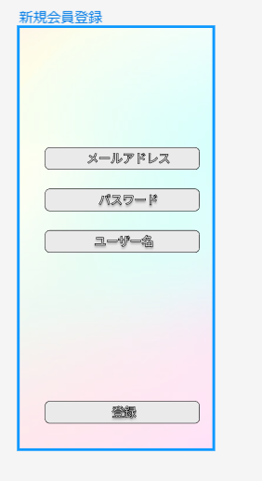
 |  |  |  |  | ② | パスワード | テキストボックス | - | 登録するパスワードを入力するテキストボックス
 |  |  |  |  | ③ | ユーザー名 | テキストボックス | - | 登録するユーザー名を入力するテキストボックス
 |  |  |  |  | ④ | 登録 | ボタン | - | 登録するボタン

①

②

③

 |  |  |  |  | 操作手順
 |  |  |  |  | 1 | 登録したいメールアドレスを入力する

 |  |  |  |  | 2 | 登録したいパスワードを入力する

 |  |  |  |  | 3 | 登録したいユーザー名を入力する

④
 |  |  |  |  | 4 | 入力した内容でよければ登録ボタンをタップ

(G1-1-1)ログイン画面
画面レイアウト定義
共通情報 | システム名 | スマートデリシャス |  |  |  |  |  | 作成者 | 山下柊翔
 | 工程名 | システム開発 |  |  |  |  |  | 作成日付 | 2023-05-01
①
 | ドキュメント名 | スマートデリシャス 画面設計書 |  |  |  |  |  | バージョン | ver1.0
書誌情報 | 書誌名 | スマートデリシャス 画面レイアウト |  |  |  |  |  | 更新者
 | 画面ID | G1-1-1 | 画面の名称 | ログイン画面 |  |  |  | 更新日付
 | 概要 | ユーザーがログインする画面
レイアウト図 |  |  |  |  | 識別ID | ラベル | 画面部品の種類 | 表示範囲 | 画面部品の説明
 |  |  |  |  | ① | メールアドレス | テキストボックス | - | ログインするメールアドレスを入力するテキストボックス
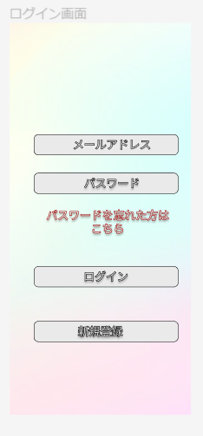
 |  |  |  |  | ② | パスワード | テキストボックス | - | ログインするパスワードを入力するテキストボックス
 |  |  |  |  | ③ | パスワードを忘れた方はこちら | リンク | - | パスワードを忘れた場合に飛んで使うリンク
 |  |  |  |  | ④ | ログイン | ボタン | - | ログインするボタン
 |  |  |  |  | ⑤ | 新規登録 | ボタン | - | 新規登録するボタン

①

②

③

④
 |  |  |  |  | 操作手順
 |  |  |  |  | 1 | ログインするメールアドレスを入力する

 |  |  |  |  | 2 | ログインするパスワードを入力する

⑤
 |  |  |  |  | 3 | 入力した内容で間違いなければログインをタップ

 |  |  |  |  | 4 | 新規登録ができていない場合は新規登録をタップ

 |  |  |  |  | 5 | パスワードを忘れた場合はパスワードを忘れた場合はこちらをタップ

(G1-2)ホーム画面
画面レイアウト定義
共通情報 | システム名 | スマートデリシャス |  |  |  |  |  | 作成者 | 谷口
 | 工程名 | システム開発 |  |  |  |  |  | 作成日付 | 2023-04-28
①
 | ドキュメント名 | スマートデリシャス 画面設計書 |  |  |  |  |  | バージョン | 1.0
書誌情報 | 書誌名 | スマートデリシャス 画面レイアウト |  |  |  |  |  | 更新者
 | 画面ID |  | 画面の名称 | ホーム画面 |  |  |  | 更新日付
 | 概要
レイアウト図 |  |  |  |  | 識別ID | ラベル | 画面部品の種類 | 表示範囲 | 画面部品の説明
①
 |  |  |  |  | ① | 検索バー | テキスボックス | 100桁 | 料理名、食材などでレシピを検索するテキストボックス
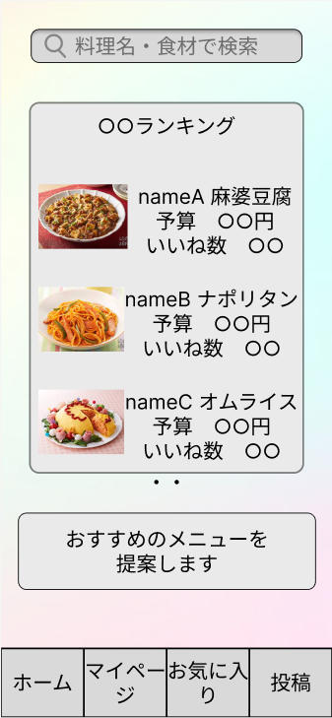
 |  |  |  |  | ② | ランキング | ラベル | - | 何種類かのランキングを表示するラベル
 |  |  |  |  | ③ | おすすめメニュー提案 | ボタン（リンク） | - | レシピ提案画面へ遷移するボタン（リンク）
 |  |  |  |  | ④ | ホーム | ボタン | - | ホーム画面へ遷移するボタン
 |  |  |  |  | ⑤ | マイページ | ボタン | - | マイページ画面へ遷移するボタン
②
 |  |  |  |  | ⑥ | お気に入り | ボタン | - | お気に入り画面へ遷移するボタン
 |  |  |  |  | ⑦ | 投稿 | ボタン | - | 投稿画面へ遷移するボタン

 |  |  |  |  | 操作手順

 |  |  |  |  |  | １ 検索バーにキーワードを入れて検索。
 |  |  |  |  |  | １－１ レシピ提案画面へ遷移。
③
 |  |  |  |  |  | ２ ランキングを閲覧。
 |  |  |  |  |  | ２－１ ランキングに表示されているレシピを押下。
 |  |  |  |  |  | ２－２ レシピ詳細画面へ変異する。

 |  |  |  |  |  | ３ おすすめメニューボタンを押下。
 |  |  |  |  |  | ３－１ レシピ提案画面へ遷移する。

④
⑤
⑥
⑦

(G1-3-1)下書き画面
画面レイアウト定義
共通情報 | システム名 | スマートデリシャス |  |  |  |  |  | 作成者 | 谷口
 | 工程名 | システム開発 |  |  |  |  |  | 作成日付 | 2023-04-28
①
 | ドキュメント名 | スマートデリシャス 画面設計書 |  |  |  |  |  | バージョン | 1.0
書誌情報 | 書誌名 | スマートデリシャス 画面レイアウト |  |  |  |  |  | 更新者
 | 画面ID |  | 画面の名称 | 下書き画面 |  |  |  | 更新日付
 | 概要
レイアウト図 |  |  |  |  | 識別ID | ラベル | 画面部品の種類 | 表示範囲 | 画面部品の説明
 |  |  |  |  | ① | レシピ | テキストボックス | 50桁 | レシピのタイトルを入力するテキストボックス
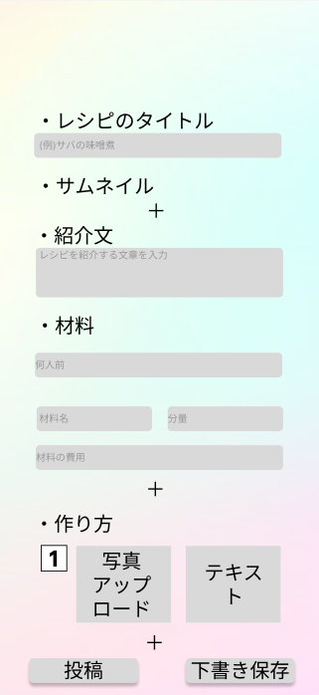
 |  |  |  |  | ② | 紹介文 | テキストボックス | 200桁 | レシピの紹介文を入力するテキストボックス
 |  |  |  |  | ③ | 人数 | リストボックス | - | 材料の人数を選択するリストボックス
 |  |  |  |  | ④ | 材料名 | テキストボックス | 50桁 | 材料名を入力するテキストボックス
 |  |  |  |  | ⑤ | 分量 | テキストボックス | 10桁 | 材料の分量を入力するテキストボックス
①
 |  |  |  |  | ⑥ | 材料の費用 | テキストボックス | 10桁 | 材料の費用を入力するテキストボックス
 |  |  |  |  | ⑦ | アップロード写真 | ラベル | - | アップロード写真を表示するラベル
 |  |  |  |  | ⑧ | 作り方テキスト | テキストボックス | 50桁 | レシピの作り方を入力するテキストボックス
 |  |  |  |  | ⑨ | 投稿 | ボタン | - | レシピを投稿するボタン
 |  |  |  |  | ⑩ | 下書き保存 | ボタン | - | レシピの下書きを保存するボタン

②

③

④
⑤
 |  |  |  |  | 操作手順
⑥
 |  |  |  |  |  | １ レシピのタイトルを入力。

 |  |  |  |  |  | ２ 紹介文を入力
⑦
⑧
 |  |  |  |  |  | ３ 材料の詳細を入力。
 |  |  |  |  |  | ３－１ 何人前かを選択。
 |  |  |  |  |  | ３－２ 分量を入力。
 |  |  |  |  |  | ３－３ 費用を入力。

⑩
 |  |  |  |  |  | ４ 作り方の詳細を入力
 |  |  |  |  |  | ４－１ アップロードする写真を選択
 |  |  |  |  |  | ４－２ テキストを入力。

 |  |  |  |  |  | ５ 内容が正しければ、投稿ボタンを押下。
⑨
 |  |  |  |  |  | ６ 下書きを保存する場合は、下書き保存ボタンを押下。

(G1-3-2)レシピ投稿画面
画面レイアウト定義
共通情報 | システム名 |  |  |  |  | 作成者
 | 工程名 |  |  |  |  | 作成日付
①
 | ドキュメント名 |  |  |  |  | バージョン
書誌情報 | 書誌名 |  |  |  |  | 更新者
 | 画面ID | 画面の名称 |  |  |  | 更新日付
 | 概要
レイアウト図 |  |  | 識別ID | ラベル | 画面部品の種類 | 表示範囲 | 画面部品の説明

 |  |  | 操作手順

(G1-4-1)レシピ提案画面
画面レイアウト定義
共通情報 | システム名 |  |  |  |  | 作成者
 | 工程名 |  |  |  |  | 作成日付
①
 | ドキュメント名 |  |  |  |  | バージョン
書誌情報 | 書誌名 |  |  |  |  | 更新者
 | 画面ID | 画面の名称 |  |  |  | 更新日付
 | 概要
レイアウト図 |  |  | 識別ID | ラベル | 画面部品の種類 | 表示範囲 | 画面部品の説明

 |  |  | 操作手順

(G1-5-1)検索結果画面
画面レイアウト定義
共通情報 | システム名 |  |  |  |  | 作成者
 | 工程名 |  |  |  |  | 作成日付
①
 | ドキュメント名 |  |  |  |  | バージョン
書誌情報 | 書誌名 |  |  |  |  | 更新者
 | 画面ID | 画面の名称 |  |  |  | 更新日付
 | 概要
レイアウト図 |  |  | 識別ID | ラベル | 画面部品の種類 | 表示範囲 | 画面部品の説明

 |  |  | 操作手順

(G1-5-2)料理詳細画面
画面レイアウト定義
共通情報 | システム名 |  |  |  |  | 作成者
 | 工程名 |  |  |  |  | 作成日付
①
 | ドキュメント名 |  |  |  |  | バージョン
書誌情報 | 書誌名 |  |  |  |  | 更新者
 | 画面ID | 画面の名称 |  |  |  | 更新日付
 | 概要
レイアウト図 |  |  | 識別ID | ラベル | 画面部品の種類 | 表示範囲 | 画面部品の説明

 |  |  | 操作手順

(G1-5-3)プロフィール画面(他人)
画面レイアウト定義
共通情報 | システム名 |  |  |  |  | 作成者
 | 工程名 |  |  |  |  | 作成日付
①
 | ドキュメント名 |  |  |  |  | バージョン
書誌情報 | 書誌名 |  |  |  |  | 更新者
 | 画面ID | 画面の名称 |  |  |  | 更新日付
 | 概要
レイアウト図 |  |  | 識別ID | ラベル | 画面部品の種類 | 表示範囲 | 画面部品の説明

 |  |  | 操作手順

(G1-6-1)ランキング画面
画面レイアウト定義
共通情報 | システム名 |  |  |  |  | 作成者
 | 工程名 |  |  |  |  | 作成日付
①
 | ドキュメント名 |  |  |  |  | バージョン
書誌情報 | 書誌名 |  |  |  |  | 更新者
 | 画面ID | 画面の名称 |  |  |  | 更新日付
 | 概要
レイアウト図 |  |  | 識別ID | ラベル | 画面部品の種類 | 表示範囲 | 画面部品の説明

 |  |  | 操作手順

(G1-7-1)ユーザページ
画面レイアウト定義
共通情報 | システム名 |  |  |  |  | 作成者
 | 工程名 |  |  |  |  | 作成日付
①
 | ドキュメント名 |  |  |  |  | バージョン
書誌情報 | 書誌名 |  |  |  |  | 更新者
 | 画面ID | 画面の名称 |  |  |  | 更新日付
 | 概要
レイアウト図 |  |  | 識別ID | ラベル | 画面部品の種類 | 表示範囲 | 画面部品の説明

 |  |  | 操作手順

(G1-7-2)フォロー一覧画面
画面レイアウト定義
共通情報 | システム名 |  |  |  |  | 作成者
 | 工程名 |  |  |  |  | 作成日付
①
 | ドキュメント名 |  |  |  |  | バージョン
書誌情報 | 書誌名 |  |  |  |  | 更新者
 | 画面ID | 画面の名称 |  |  |  | 更新日付
 | 概要
レイアウト図 |  |  | 識別ID | ラベル | 画面部品の種類 | 表示範囲 | 画面部品の説明

 |  |  | 操作手順

(G1-7-3)設定画面
画面レイアウト定義
共通情報 | システム名 |  |  |  |  | 作成者
 | 工程名 |  |  |  |  | 作成日付
①
 | ドキュメント名 |  |  |  |  | バージョン
書誌情報 | 書誌名 |  |  |  |  | 更新者
 | 画面ID | 画面の名称 |  |  |  | 更新日付
 | 概要
レイアウト図 |  |  | 識別ID | ラベル | 画面部品の種類 | 表示範囲 | 画面部品の説明

 |  |  | 操作手順

(Gxx)PC画面フォーム
画面レイアウト定義
共通情報 |  | システム名 |  |  |  |  |  |  |  |  |  |  |  |  | 作成者
 |  | 工程名 |  |  |  |  |  |  |  |  |  |  |  |  | 作成日付
①
 |  | ドキュメント名 |  |  |  |  |  |  |  |  |  |  |  |  | バージョン
書誌情報 |  | 書誌名 |  |  |  |  |  |  |  |  |  |  |  |  | 更新者
 |  | 画面ID |  |  | 画面の名称 |  |  |  |  |  |  |  |  |  | 更新日付
 |  | 概要
レイアウト図 |  |  |  |  |  |  |  |  |  |  |  | 操作手順

使用する部品
識別ID | ラベル |  | 入力／表示 | 部品の種類 |  | 表示桁数 | 入力桁数 | データ型 | 文字種 | 初期表示 | 設定元 |  | 設定先 | 説明

(Gxx)モバイル画面フォーム (5)
画面レイアウト定義
共通情報 | システム名 |  |  |  |  | 作成者
 | 工程名 |  |  |  |  | 作成日付
①
 | ドキュメント名 |  |  |  |  | バージョン
書誌情報 | 書誌名 |  |  |  |  | 更新者
 | 画面ID | 画面の名称 |  |  |  | 更新日付
 | 概要
レイアウト図 |  |  | 識別ID | ラベル | 画面部品の種類 | 表示範囲 | 画面部品の説明

 |  |  | 操作手順

